상품제안서
캘러웨이 ERC 소프트 트리플트랙 화이트 12구 | 상품코드: S24320

 |  |  |  |  |  |  | 02-713-8555 | www.synergygift.co.kr
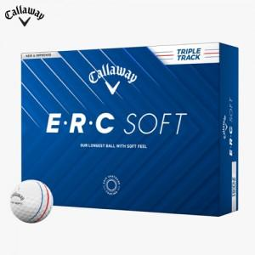

【상세/제작정보】

【인쇄/포장옵션】 | 풀칼라 / 포장지포장

【공급단가】 | 수량 | 20~ | 100~ | 300~ | 500~ | 1,000~
*VAT별도 | 단가 | 48,750원 | 47,970원 | 46,800원 | 45,630원 | 44,850원

【상품 URL】 | https://www.synergygift.co.kr:443/src/goods_detail.php?gdno=24320

